Прайс
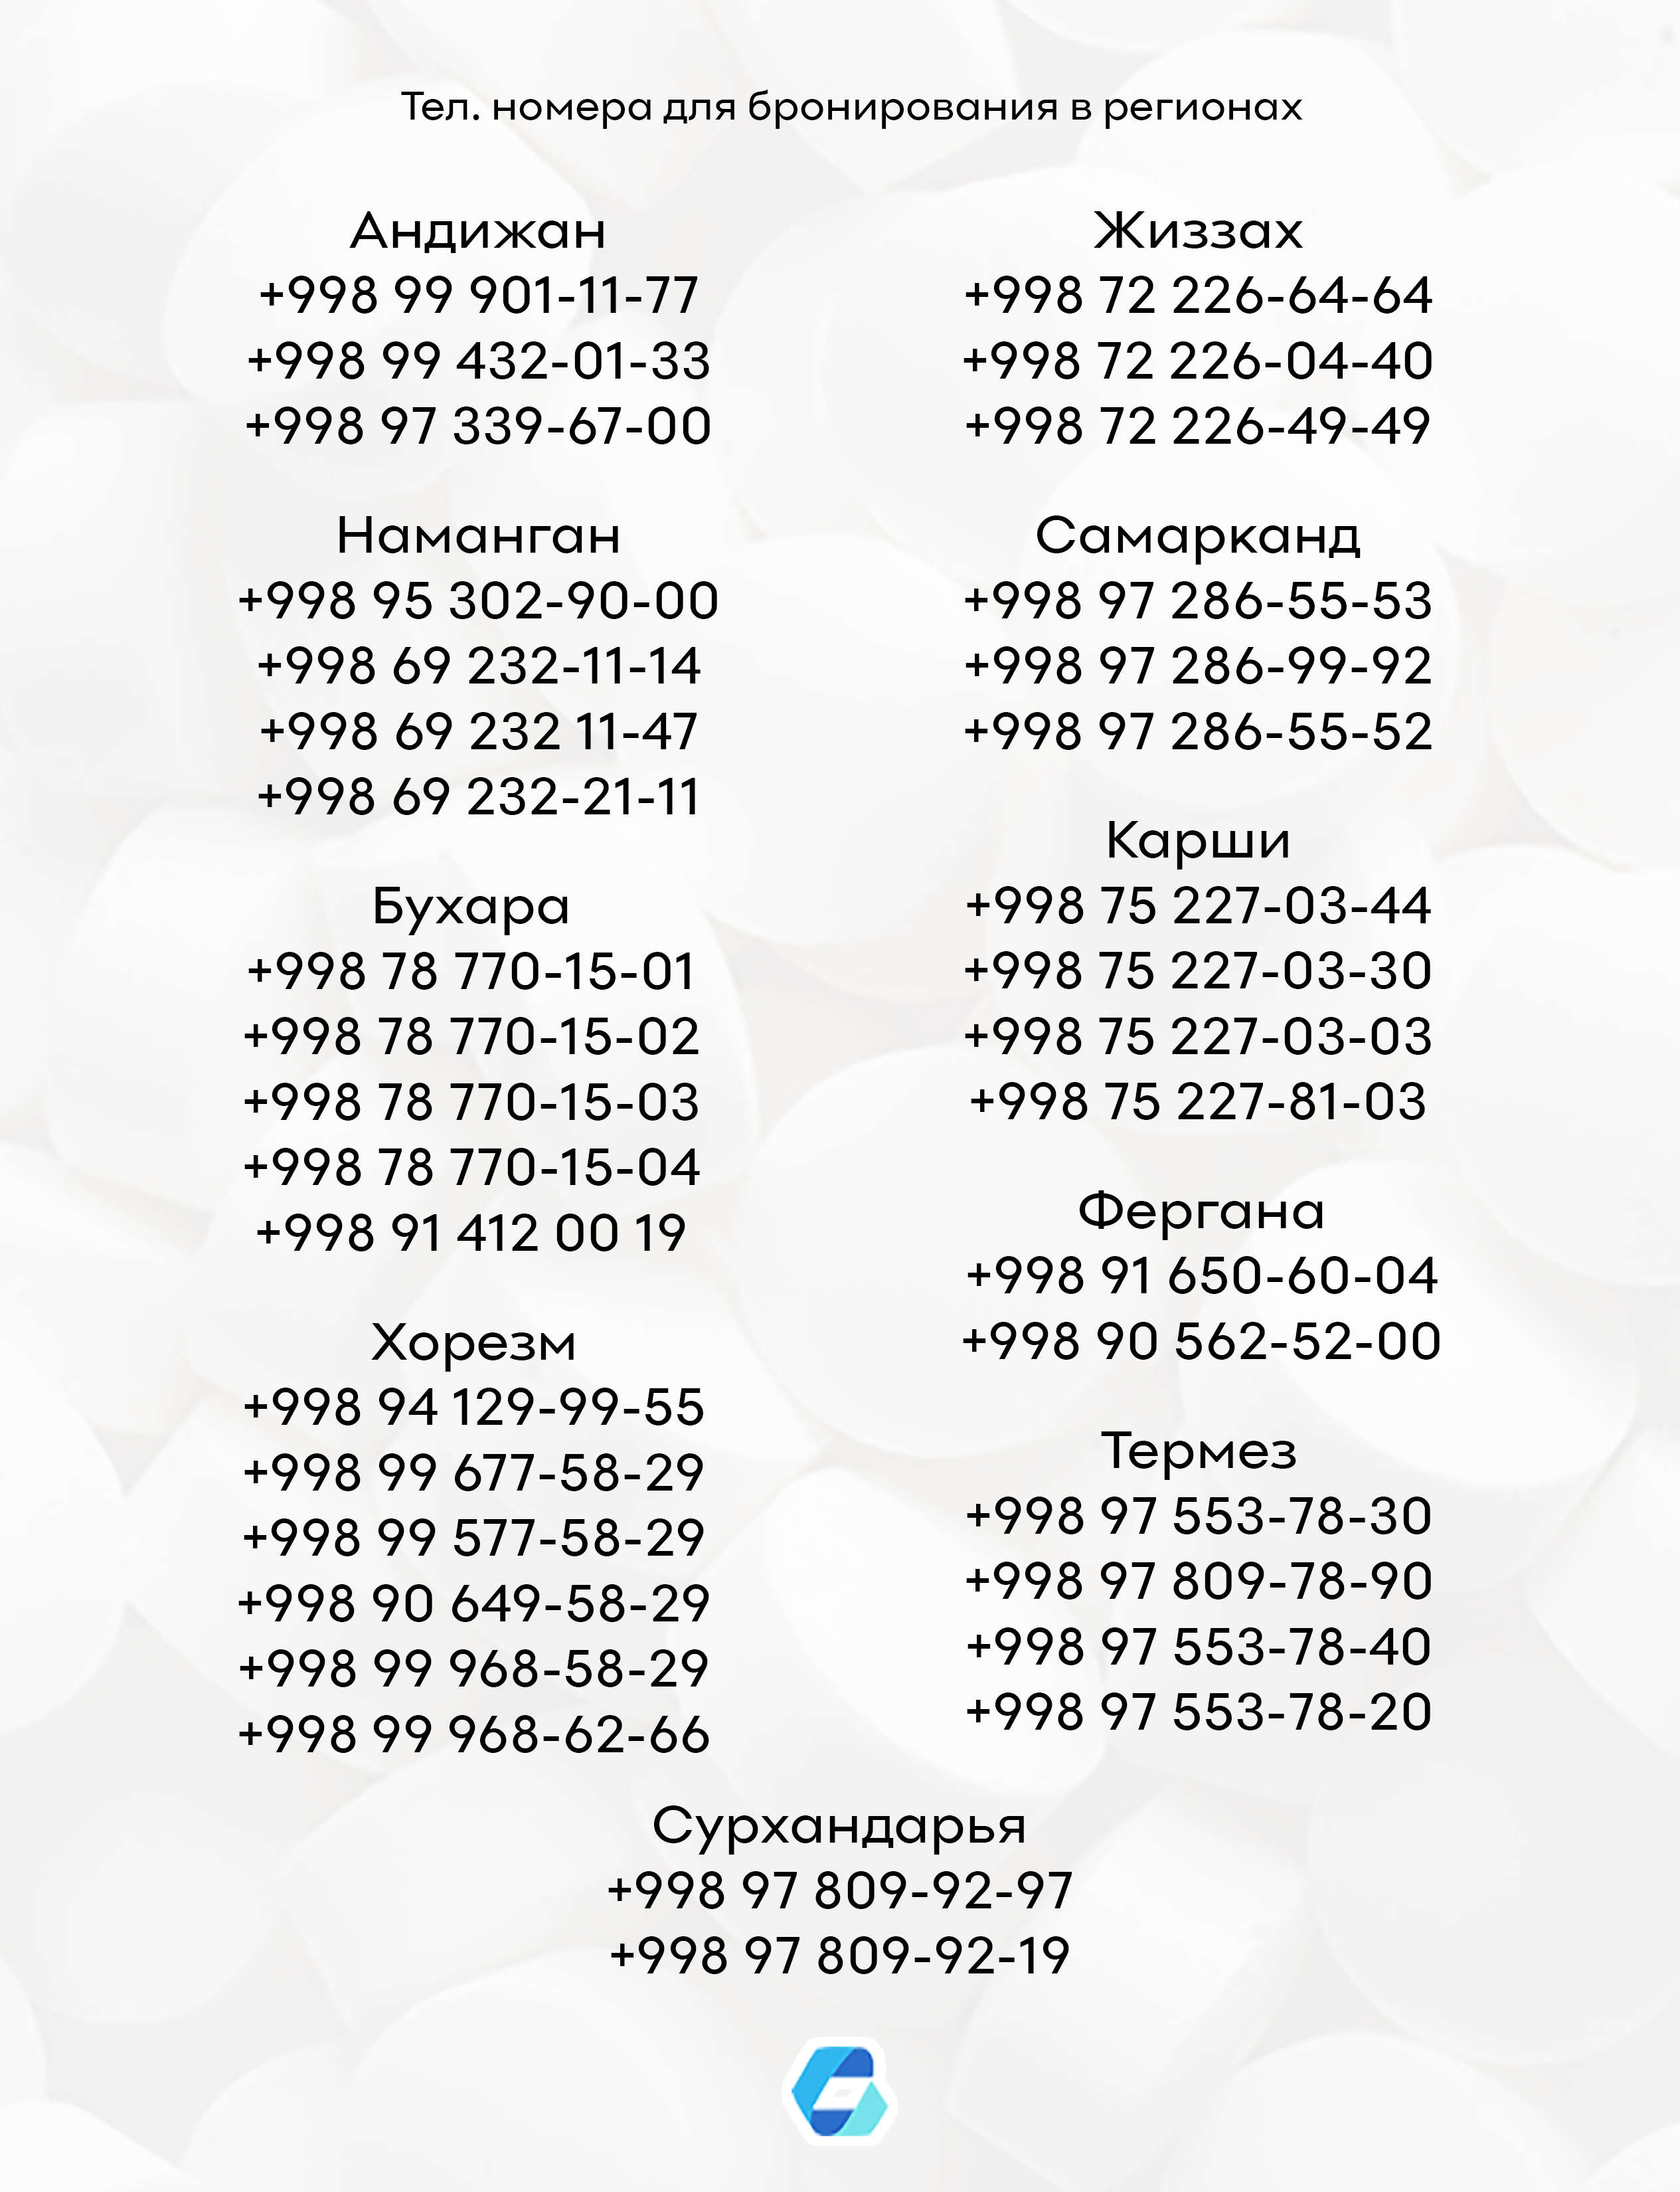
29.04.2020г.
!!! ВНИМАНИЕ АКЦИЯ !!! При покупке нижеследующих препаратов в указанном количестве в рассрочку на месяц и фактической продажи этого объема предоставляется 10% скидка от суммы объема.
Наименование |  |  |  |  |  | Кол-во |  |  |  | Скидка %
Вольтарен Эмульгель гель 1% 20г |  |  |  |  |  | 6 |  |  |  | 10%
Вольтарен Эмульгель гель 1% 50г |  |  |  |  |  | 6
Вольтарен Эмульгель гель 2% 50г |  |  |  |  |  | 3
*Все вышеуказанные препараты должны содержаться в одной счет фактуре.

!!! ВНИМАНИЕ АКЦИЯ !!! С 10 апреля по 30 апреля 2020г. При покупке 10 уп. Иммунокта таб. 500мг №20 получите в подарок 1 шт. Термометр электр. DT - 501
№ | Наименование | Ед.изм. | Ориг. упак. | Базовая цена | НДС | Отп. цена без НДС | Отп. цена с НДС | нац. % | Срок годности | Производитель
1 | Иммунокта таб. 500мг №20 | УПК | 0-72 | 55,835.65 | 0 | 64211 | 64,211.00 | 15,00 | 2020-11-01 | "Фармтехнология" Беларусь
2 | Термометр электр. DT - 501 | УПК | 16-256 | 28,228.62 | 0 | 32462 | 32,462.00 | 15,00 | 2958101 | "A&D Company Ltd" Япония

!!! ВНИМАНИЕ АКЦИЯ !!! 1 + 1 !!!
№ | Наименование | Ед.изм. | Ориг. упак. | Базовая цена | НДС | Отп. цена без НДС | Отп. цена с НДС | нац. % | Срок годности | Производитель
1 | Бифиформ Бэби капли 7мл | УПК | 0-80 | 68,907.44 | 15 | 79243 | 91,129.45 | 32,25 | 2020-11-05 | "Pfizer Italia S.r.l." Италия

!!! ВНИМАНИЕ АКЦИЯ !!! 4 + 1 !!!
№ | Наименование | Ед.изм. | Ориг. упак. | Базовая цена | НДС | Отп. цена без НДС | Отп. цена с НДС | нац. % | Срок годности | Производитель
1 | Терафлекс капс. №120 | УПК | 0-24 | 203,857 | 0 | 234435 | 234,435.00 | 15,00 | 2021-07-31 | "Bayer Pharma AG" Германия

!!! ВНИМАНИЕ АКЦИЯ !!! 1 + 1 !!!
№ | Наименование | Ед.изм. | Ориг. упак. | Базовая цена | НДС | Отп. цена без НДС | Отп. цена с НДС | нац. % | Срок годности | Производитель
1 | Турбо микрон G таб. №60 | УПК | 0-72 | 93,788.09 | 0 | 103146 | 103,146.00 | 9,98 | 2022-03-01 | "GM PHARMACEUTICALS" Грузия

!!! ВНИМАНИЕ АКЦИЯ !!! 2 + 1 !!!
№ | Наименование | Ед.изм. | Ориг. упак. | Базовая цена | НДС | Отп. цена без НДС | Отп. цена с НДС | нац. % | Срок годности | Производитель
1 | Фервекс пор. (лимон без сахар) 4,95г №8 | УПК | 0-50 | 36,700.05 | 0 | 42079 | 42,079.00 | 14,66 | 2020-08-01 | "Bristol-Myers Squibb" Франция
2 | Фервекс пор. (малина с сахар.) 12,75г №8 | УПК | 0-50 | 36,700.05 | 0 | 42079 | 42,079.00 | 14,66 | 2020-08-01 | "Bristol-Myers Squibb" Франция

!!! ВНИМАНИЕ АКЦИЯ !!! С 24 февраля 2020г. по 30 апреля 2020г. При покупке ассортимента ГЛС производства "Grindex" Латвия включительно нижеследующих наименований в указанном количестве на определенную сумму выдается:
Наименование |  | Кол-во |  | Сумма закупа (сум) |  |  |  | Подарок
Гринтерол капс. 250мг №100 |  | 5 |  | от 8 000 000 до 12 000 000 |  |  |  | Пылесос
Ивакард таб. 5мг №56 |  | 5
Ивакард таб. 7,5мг №56 |  | 5 |  | от 12 000 000 сум |  |  |  | Микроволновая печь
Рекреол крем 50мг/г 50г |  | 5
Рекреол мазь 50мг/г 50г |  | 5
*Все вышеуказанные препараты должны содержаться в одной счет фактуре.

!!! ВНИМАНИЕ АКЦИЯ !!! 3 + 1 !!!
№ | Наименование | Ед.изм. | Ориг. упак. | Базовая цена | НДС | Отп. цена без НДС | Отп. цена с НДС | нац. % | Срок годности | Производитель
1 | Стоматидин р-р 0,1% 200мл | УПК | 0-48 | 25,918.62 | 0 | 29806 | 29,806.00 | 15 | 2021-01-01 | "Босналек" Босния и Герц.

!!! ВНИМАНИЕ АКЦИЯ !!! 14 + 1 !!!
№ | Наименование | Ед.изм. | Ориг. упак. | Базовая цена | НДС | Отп. цена без НДС | Отп. цена с НДС | нац. % | Срок годности | Производитель
1 | Троксерутин Ветпром гель 2% 40г | УПК | 0-100 | 8,044.57 | 0 | 9127 | 9,127.00 | 13,46 | 2022-02-01 | "Ветпром АД" Болгария

№ | Наименование | Ед.изм. | Ориг. упак. | Базовая цена | НДС | Отп. цена без НДС | Отп. цена с НДС | нац. % | Срок годности | Производитель
1 | Q10 Макс Коэнзим капс. №40 | УПК | 0-50 | 57,600.00 | 15 | 63238 | 72,723.70 | 26,26 | 2021-12-01 | "Pharmaxx International" Узб.
2 | Абазит капс. 250мг №6 | УПК | 0-52 | 20,000.00 | 0 | 20862 | 20,862.00 | 4,31 | 2021-04-01 | "Remedy" Узб.
3 | Абазит капс. 500мг №3 | УПК | 0-52 | 24,000.00 | 0 | 26384 | 26,384.00 | 9,93 | 2021-04-01 | "Remedy" Узб.
4 | Абазит сусп 200мг/5мл 15мл | УПК | 0-50 | 26,000.00 | 0 | 28582 | 28,582.00 | 9,93 | 2021-12-01 | "Remedy" Узб.
5 | Абактал таб. 400мг №10 | УПК | 6-252 | 27,252.81 | 0 | 31340 | 31,340.00 | 15,00 | 2021-10-01 | "Lek d.d." Словения
6 | Абилот 1,5 р-р д/ин. 1,0/0,5г №1 | УПК | 0-450 | 23,884.05 | 0 | 25078 | 25,078.00 | 5,00 | 2021-06-01 | "Абифарм" Грузия
7 | Авилон Нео р-р д/инф 500мг/100мл | УПК | 0-25 | 25,000.00 | 0 | 27483 | 27,483.00 | 9,93 | 2021-10-01 | "Remedy Group" Узб.
8 | Авилон Нео р-р для инф. 1000мг/200мл | УПК | 0-30 | 33,000.00 | 0 | 36278 | 36,278.00 | 9,93 | 2021-09-01 | "Remedy Group" Узб.
9 | Авилон таб. 500мг №6 | УПК | 0-52 | 23,000.00 | 0 | 25284 | 25,284.00 | 9,93 | 2022-05-01 | "Remedy Group" Узб.
10 | Авиментин таб. 1000мг №12 | УПК | 10-180 | 47,500.86 | 0 | 53151 | 53,151.00 | 11,89 | 2021-03-01 | "Vexta Lab. Pvt. Ltd" Индия
11 | Авиментин таб. 625мг №20 | УПК | 10-240 | 50,108.91 | 0 | 52930 | 52,930.00 | 5,63 | 2021-03-01 | "Vexta Lab. Pvt. Ltd" Индия
12 | Авирол С капс. №12 | УПК | 0-120 | 20,400.00 | 0 | 20438 | 20,438.00 | 0,19 | 2021-06-01 | "Nika pharm" Узб.
13 | Авифлокс р-р 500мг/100мл 100мл | УПК | 0-100 | 24,594.56 | 0 | 27996 | 27,996.00 | 13,83 | 2021-12-01 | "Avantika Medex Pvt Ltd" Индия
14 | Авифлокс таб. 500мг №5 | УПК | 0-420 | 27,543.47 | 0 | 31290 | 31,290.00 | 13,60 | 2021-01-01 | "Avantika Medex Pvt Ltd" Индия
15 | Автория таб. 25мг №30 | УПК | 15-120 | 25,754.33 | 0 | 29617 | 29,617.00 | 15,00 | 2022-04-01 | "Spey Medical Pvt Ltd" Индия
16 | Адазал - НЕО сусп. 400мг/10мл | УПК | 0-30 | 17,000.00 | 0 | 18688 | 18,688.00 | 9,93 | 2021-10-01 | "Biogen" Узб.
17 | Адазал- НЕО таб. 400мг №1 | УПК | 0-52 | 17,000.00 | 0 | 18688 | 18,688.00 | 9,93 | 2022-09-01 | "Biogen" Узб.
18 | Адамол капс. №24 | УПК | 0-160 | 57,537.82 | 0 | 63359 | 63,359.00 | 10,12 | 2021-02-01 | "Yunnan Xitao" Китай
19 | Адаптол капс. 300мг N20 | УПК | 0-210 | 43,371.00 | 0 | 49876 | 49,876.00 | 15,00 | 2022-11-01 | "Олайн Фарм" Латвия
20 | Адаптол таб. 500мг N20 | УПК | 0-160 | 60,597.84 | 0 | 69687 | 69,687.00 | 15,00 | 2023-04-01 | "Олайн Фарм" Латвия
21 | Адвантан крем 0,1% 15г | УПК | 0-100 | 65,535.32 | 0 | 71715 | 71,715.00 | 9,43 | 2022-01-01 | "Bayer Pharma AG" Германия
22 | Адвантан мазь 0,1% 15г | УПК | 10-100 | 65,535.32 | 0 | 71715 | 71,715.00 | 9,43 | 2021-09-01 | "Bayer Pharma AG" Германия
23 | Адемта лиоф. пор. 400мг №5 | УПК | 0-100 | 237,366.38 | 0 | 272971 | 272,971.00 | 15,00 | 2022-04-01 | "World Medicine"
24 | Адемта таб. 400мг №20 | УПК | 0-108 | 172,321.69 | 0 | 198169 | 198,169.00 | 15,00 | 2021-12-01 | "World Medicine"
25 | Адено Риц капс. №60 | УПК | 10-90 | 62,984.18 | 0 | 70911 | 70,911.00 | 12,59 | 2021-05-01 | "GM PHARMACEUTICALS" Грузия
26 | Аденурик таб. 120мг №28 | УПК | 4-168 | 269,670.82 | 0 | 310121 | 310,121.00 | 15,00 | 2021-05-01 | "Берлин Хими"
27 | Аденурик таб. 80мг №28 | УПК | 4-168 | 267,993.96 | 0 | 308193 | 308,193.00 | 15,00 | 2021-10-01 | "Берлин Хими"
28 | Аджигра таб.100мг №4 | УПК | 10-600 | 7,625.95 | 0 | 7137 | 7,137.00 | -6,41 | 2022-07-01 | "Agio Pharma. Ltd." Индия
29 | Аджисепт паст. №24 | УПК | 0-120 | 11,291.71 | 0 | 12985 | 12,985.00 | 15,00 | 2021-09-01 | "Agio Pharm" Инд.
30 | Аджисепт паст. ананас №24 | УПК | 0-120 | 12,869.25 | 0 | 14273 | 14,273.00 | 10,91 | 2022-11-01 | "Agio Pharm" Инд.
31 | Аджисепт паст. апельсин №24 | УПК | 0-120 | 12,869.25 | 0 | 14273 | 14,273.00 | 10,91 | 2022-11-01 | "Agio Pharm" Инд.
32 | Аджисепт паст. банан №24 | УПК | 0-120 | 11,282.14 | 0 | 12974 | 12,974.00 | 15,00 | 2021-09-01 | "Agio Pharm" Инд.
33 | Аджисепт паст. вишня №24 | УПК | 0-120 | 12,869.25 | 0 | 14273 | 14,273.00 | 10,91 | 2022-11-01 | "Agio Pharm" Инд.
34 | Аджисепт паст. клубника №24 | УПК | 0-120 | 12,869.25 | 0 | 14273 | 14,273.00 | 10,91 | 2022-11-01 | "Agio Pharm" Инд.
35 | Аджисепт паст. лимон №24 | УПК | 0-120 | 12,869.25 | 0 | 14054 | 14,054.00 | 9,21 | 2022-11-01 | "Agio Pharm" Инд.
36 | Аджисепт паст. малина №24 | УПК | 0-120 | 12,869.25 | 0 | 14273 | 14,273.00 | 10,91 | 2022-11-01 | "Agio Pharm" Инд.
37 | Аджисепт паст. мед №24 | УПК | 0-120 | 12,869.25 | 0 | 14273 | 14,273.00 | 10,91 | 2022-11-01 | "Agio Pharm" Инд.
38 | Аджисепт паст. мед-лимон №100 | УПК | 0-24 | 42,092.93 | 0 | 48406 | 48,406.00 | 15,00 | 2022-01-01 | "Agio Pharm" Инд.
39 | Аджисепт паст. мед-лимон №24 | УПК | 0-120 | 11,291.71 | 0 | 12985 | 12,985.00 | 15,00 | 2021-09-01 | "Agio Pharm" Инд.
40 | Аджисепт паст. ментол-эвкалипт №24 | УПК | 0-120 | 11,291.71 | 0 | 12078 | 12,078.00 | 6,96 | 2021-09-01 | "Agio Pharm" Инд.
41 | Адипин таб. 10мг №30 | УПК | 14-224 | 38,521.84 | 0 | 42366 | 42,366.00 | 9,98 | 2022-04-01 | "GM PHARMACEUTICALS" Грузия
42 | Адиприл таб. 5мг/10мг №30 | УПК | 0-224 | 57,892.78 | 0 | 64930 | 64,930.00 | 12,16 | 2022-04-01 | "GM PHARMACEUTICALS" Грузия
43 | Адреналин (Здоровье) 0,18% 1мл №10 | УПК | 0-88 | 11,270.14 | 0 | 12860 | 12,860.00 | 14,11 | 2021-10-01 | "Здоровье" ООО Украина
44 | Аевит (Минск) капс. №20 | УПК | 0-250 | 5,632.16 | 0 | 6203 | 6,203.00 | 10,14 | 2021-08-01 | "Минскинтеркапс" Беларусь
45 | Аевит LIK капс. №50 | УПК | 0-50 | 9,912.00 | 0 | 10882 | 10,882.00 | 9,79 | 2022-01-01 | "Lekinterkaps" Узб.
46 | Аевит капс. №20 | УПК | 0-200 | 4,274.96 | 0 | 4869 | 4,869.00 | 13,90 | 2021-12-01 | "Мелиген" Россия
47 | Азеф капс. 250мг №6 | УПК | 0-52 | 20,000.00 | 0 | 20860 | 20,860.00 | 4,30 | 2021-05-01 | "Remedy Group" Узб.
48 | Азеф капс. 500мг №3 | УПК | 0-52 | 24,000.00 | 0 | 26384 | 26,384.00 | 9,93 | 2021-06-01 | "Remedy Group" Узб.
49 | Азеф сусп. 200мг/5мл 15мл | УПК | 0-50 | 26,000.00 | 0 | 28582 | 28,582.00 | 9,93 | 2021-12-01 | "Remedy Group" Узб.
50 | Азимакс MR капс. 250мг №6 | УПК | 0-120 | 6,500.00 | 0 | 6780 | 6,780.00 | 4,31 | 2021-12-01 | "Merrymed Farm" Узб.
51 | Азимакс MR сусп. 200мг/5мл 15мл | УПК | 0-40 | 7,000.00 | 0 | 7301 | 7,301.00 | 4,30 | 2022-10-01 | "Merrymed Farm" Узб.
52 | Азимакс MR сусп. 200мг/5мл 30мл | УПК | 0-40 | 8,000.00 | 0 | 8399 | 8,399.00 | 4,99 | 2022-06-01 | "Merrymed Farm" Узб.
53 | Азиновел-500 таб. 500мг №3 | УПК | 0-100 | 20,137.96 | 0 | 20893 | 20,893.00 | 3,75 | 2020-09-01 | "Akums Drugs Pharma. Ltd." Индия
54 | Азирем сусп. 200мг/5мл 15мл | УПК | 0-50 | 26,000.00 | 0 | 28582 | 28,582.00 | 9,93 | 2021-12-01 | "Remedy Group" Узб.
55 | Азитоком-250 капс. №6 | УПК | 10-600 | 15,750.00 | 0 | 16427 | 16,427.00 | 4,30 | 2021-09-01 | "Combitic Global Caplet" Индия
56 | Азитоком-500 таб. №3 | УПК | 0-1 000 | 15,750.00 | 0 | 16427 | 16,427.00 | 4,30 | 2022-05-01 | "Combitic Global Caplet" Индия
57 | Азитрал капс. 500 мг №3 | УПК | 0-80 | 24,293.59 | 0 | 27937 | 27,937.00 | 15,00 | 2021-03-01 | "Shreya Life Scienсes Pvt LTD" Индия
58 | Азитром пор. д/приг. сусп.д/внутр 200мг/ | УПК | 6-96 | 36,409.04 | 0 | 40093 | 40,093.00 | 10,12 | 2022-08-01 | "Rompharm Company S.R.L." Румыния
59 | Азитромицин капс. (Ника ф.) 500мг №3 | УПК | 0-120 | 5,650.00 | 0 | 5274 | 5,274.00 | -6,65 | 2022-02-01 | "Nika pharm" Узб.
60 | Азитромицин капс. 250мг №6 | УПК | 0-192 | 10,667.00 | 0 | 11966 | 11,966.00 | 12,18 | 2023-01-01 | "Дальхимфарм" Россия
61 | Азифлорен сусп. 200мг/5мл 15мл | УПК | 20-200 | 24,101.98 | 0 | 25122 | 25,122.00 | 4,23 | 2021-07-01 | "Karbon Pharma PVT LTD" Индия
62 | Айкрол гл. капли фл 4% 10мл | УПК | 10-480 | 28,180.83 | 0 | 32407 | 32,407.00 | 15,00 | 2021-12-01 | "World Medicine"
63 | Айлинда гл.капли 3мг/мл 10мл | УПК | 0-256 | 31,908.94 | 0 | 35138 | 35,138.00 | 10,12 | 2021-06-28 | "Balkanpharma-razgrad AD" Болгария
64 | Айфлокс гл. капли 0,3% 5мл | УПК | 0-50 | 12,000.00 | 0 | 13461 | 13,461.00 | 12,18 | 2021-11-01 | "Aseptica" Узб.
65 | Айфлокс-ДХ сусп. гл./уш. 10мл №1 | УПК | 0-50 | 16,000.00 | 0 | 17949 | 17,949.00 | 12,18 | 2022-01-01 | "Aseptica" Узб.
66 | Аквадетрим витамин Д3 капли 10мл | УПК | 0-200 | 25,844.70 | 0 | 28375 | 28,375.00 | 9,79 | 2022-08-01 | "Польфа С.А." Польша
67 | Аквадетрим Плюс капли 10мл | УПК | 0-200 | 28,348.26 | 0 | 31123 | 31,123.00 | 9,79 | 2021-12-01 | "Польфа С.А." Польша
68 | Аквалор Беби (мягкий душ) 150мл | УПК | 0-24 | 62,234.99 | 15 | 67398 | 77,507.70 | 24,54 | 2022-05-27 | "Нижфарм" Россия
69 | Аквалор Беби капли 15мл | УПК | 10-160 | 22,993.18 | 15 | 30380 | 34,937.00 | 51,95 | 2022-04-01 | "Нижфарм" Россия
70 | Аквалор Горло мини спрей 50мл | УПК | 0-24 | 47,911.53 | 15 | 51817 | 59,589.55 | 24,37 | 2022-06-10 | "Нижфарм" Россия
71 | Аквалор Горло спрей 125мл | УПК | 0-24 | 68,237.54 | 15 | 76091 | 87,504.65 | 28,24 | 2022-05-22 | "Нижфарм" Россия
72 | Аквалор Норм спрей 125мл | УПК | 0-24 | 56,724.18 | 15 | 61382 | 70,589.30 | 24,44 | 2022-05-24 | "Нижфарм" Россия
73 | Аквалор Софт мини спрей 50мл | УПК | 0-24 | 49,562.46 | 15 | 53672 | 61,722.80 | 24,54 | 2022-04-24 | "Нижфарм" Россия
74 | Аквалор Форте душ 150мл | УПК | 0-24 | 68,237.42 | 15 | 77821 | 89,494.15 | 31,15 | 2022-10-10 | "Нижфарм" Россия
...

